Voorblad
 | 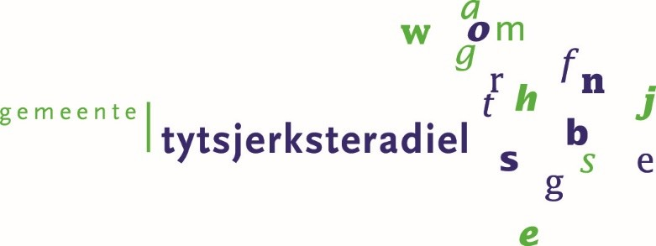

Het leveren van een haakarm voertuig met afzetbare kolkenzuiger

 | Inhoud:
 | Kwalitatieve gunningscriteria

